Sheet
제목 | 스티커사진 | 링크사진 | 링크 | fake? | 39
에버랜드 숙소 라마다 용인호텔 아이들이랑 호캉스 |  |  | https://blog.naver.com/jesh0110/222816862584 | 1
에버랜드 사파리 36개월 전에 뽕뽑아야죠~ |  |  | https://blog.naver.com/seohyun_9088/222672947439 | 0
에버랜드 사파리 놀이동산 볼거리 스타벅스 구경 |  |  | https://blog.naver.com/wlsgml850/222780625273 | 0
에버랜드 자유이용권 할인 가격 이용후기 |  | 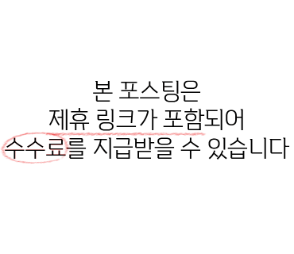 | https://blog.naver.com/tnwlsdl702/222727662844 | 1
D+500 재강이 육아일기 / 500일기념 에버랜드 |  |  | https://blog.naver.com/jejujoydive/222773314624 | 0
36개월 미만 4살 아기 에버랜드 꿀팁 및 키제한 탈것(w.오후... |  |  | https://blog.naver.com/aejiniyam/222720760003 | 0
용인 에버랜드 자유이용권 할인 가격 |  |  | https://blog.naver.com/parangusl_/222735610508 | 1
에버랜드 자유이용권 할인 최저가 예약 가격 |  |  | https://blog.naver.com/mortareg/222658051405 | 1
에버랜드 여름축제 스파클링썸머 시원하게 즐겨요 |  |  | https://blog.naver.com/msjh1012/222792604463 | 1
[4살 아기와 나] 에버랜드 오후 4시 이후 이용 팁, 사파리... |  |  | https://blog.naver.com/jjongjjong2/222780814943 | 0
용인 에버랜드 근처 숙소 수영장 용인 숙박 더숨포레스트호텔 |  |  | https://blog.naver.com/hssj2615/222810473496 | 1
8살 아들의 첫 에버랜드~ 방문 |  |  | https://blog.naver.com/smijoung/222815359097 | 0
에버랜드 나이트사파리, 로스트밸리 후기 + 눈치게임 성공적 |  |  | https://blog.naver.com/83hyemin/222726987386 | 0
에버랜드 워터펀 분수대 물놀이 |  |  | https://blog.naver.com/itski486/222791301855 | 0
에버랜드 스마트줄서기 방법 팁! 판다월드 사파리월드 스마트예약 |  |  | https://blog.naver.com/jesh0110/222754583102 | 0
에버랜드 유모차대여 보조배터리 의무실위치 어디 |  |  | https://blog.naver.com/prettyye02/222815751537 | 1
용인 에버랜드 꿀팁 ♥ 자유이용권 할인 무료 주차장 스마트... |  |  | https://blog.naver.com/springlll8/222731116083 | 0
용인 에버랜드 자유이용권 할인 튤립축제 너무 예쁜 지금 |  |  | https://blog.naver.com/jamjma98/222695830189 | 1
618일 육아일기 / 또 에버랜드 |  |  | https://blog.naver.com/irelandhi/222710663379 | 0
에버랜드 캐리비안베이 마르카리베 카페에서 남매랑 물놀이... |  |  | https://blog.naver.com/dlspsis91/222745840731 | 0
에버랜드 평일 오후권 에버랜드 퍼레이드 불꽃놀이 꿀팁! |  |  | https://blog.naver.com/hp0210/222805331253 | 0
용인 에버랜드 카페 추천!... 있는 -라운지엑스 에버랜드점 |  |  | https://blog.naver.com/gowk83/222810242584 | 0
[4살 아기와 나] 발레핑이 좋아 발레~ / 오후 5시 에버랜드... |  |  | https://blog.naver.com/jjongjjong2/222816392065 | 0
에버랜드 근처 맛집 |봄날쌈밥 돼지갈비| 쌈채소 무한리필 lol |  |  | https://blog.naver.com/kobomo/222813874489 | 1
에버랜드 놀이공원 할인대전 및 방문 후기 1 : 에버랜드 정문... |  |  | https://blog.naver.com/seungwan79/222787801597 | 0
용인 에버랜드 자유이용권 할인 튤립 후기 |  |  | https://blog.naver.com/parangusl_/222689257005 | 1
아이와 가볼만한 곳 에버랜드 할인팁과 그린시크릿피크닉 방문... |  | 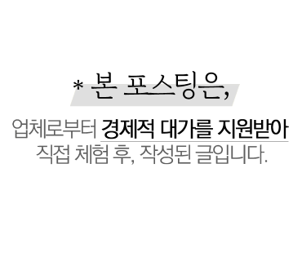 | https://blog.naver.com/dalgam89/222719779506 | 1
에버랜드 평일 오후권! 야간 문라이트 퍼레이드 시간 명당 |  |  | https://blog.naver.com/jesh0110/222812408385 | 0
에버랜드 사파리 와일드 트램 |  |  | https://blog.naver.com/kyu2733/222807289633 | 0
에버랜드 겨울축제 포토존 눈썰매장 스노우버스터 |  |  | https://blog.naver.com/lovemw3/222621874293 | 1
5월가볼만한곳 에버랜드 x 그린시크릿피크닉 방문 후기 |  |  | https://blog.naver.com/lsh5755/222719663373 | 1
603일 육아일기 / 19개월 아기와 에버랜드~ |  |  | https://blog.naver.com/irelandhi/222690483551 | 0
[D+1775/58m10d]58개월식단+엄마랑에버랜드+여유있는주말 |  |  | https://blog.naver.com/seosang8/222712031228 | 0
[용인] 에버랜드 가기 좋은날, 새로 오픈한 포메인 에버랜드점... |  |  | https://blog.naver.com/wjsalwjd/222815368685 | 0
2022 리뉴얼 에버랜드 연간회원권 종류 / 가격 / 할인 / 가입방법 |  |  | https://blog.naver.com/kokoun85/222697526173 | 0
5월 아기랑갈만한곳 용인에버랜드 18개월 38개월 웨건필수 :) |  | 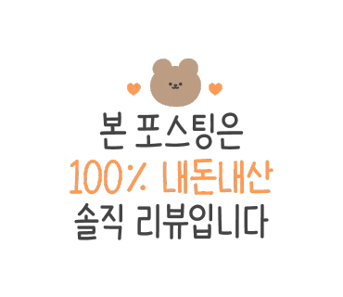 | https://blog.naver.com/hyunjin2ee/222710717934 | 0
에버랜드 놀이기구/어트랙션 추천 및 준비물 |  |  | https://blog.naver.com/inheart13/222811129903 | 0
경기도 여행 용인 에버랜드 지도 리조트 가이드맵 |  |  | https://blog.naver.com/prettyye02/222809021266 | 0
에버랜드 자유이용권 할인 장미축제와 불꽃놀이 |  |  | https://blog.naver.com/bahna2/222748996837 | 1
에버랜드 나들이 덥지만 알찼다! |  |  | https://blog.naver.com/jhrkies/222798322881 | 0
220509-15일상/샨이966~972d@ 두번째 에버랜드, 달려라 달려... |  |  | https://blog.naver.com/a8908262/222766476658 | 0
서울 가볼만한곳 롯데월드, 에버랜드, 서울랜드 자유이용권 할인 |  |  | https://blog.naver.com/jamjma98/222616091466 | 1
에버랜드 장미축제,퍼레이드 즐긴 에버랜드 자유이용권 할인... |  |  | https://blog.naver.com/happyrain012/222753917477 | 0
에버랜드 튤립축제 용인 아이와 놀거리 가볼만한곳 할인소식 |  |  | https://blog.naver.com/danzzak78/222716779114 | 1
곳 : 에버랜드 / 레니찬스, 스마트줄서기 정보 + 120cm... |  |  | https://blog.naver.com/houself/222648610864 | 0
용인 레스토랑 에버랜드 근처 맛집, 이탈리안 레스토랑 케렌시아 |  |  | https://blog.naver.com/edr816/222809820175 | 1
[아이와뭐하지]6살 허니와 둘이 에버랜드 다녀온 TIP... |  |  | https://blog.naver.com/seosang8/222708290874 | 0
비오는 날 에버랜드 |  |  | https://blog.naver.com/purple4ever/222808968605 | 0
에버랜드 오후권 시간, 가격, 퍼레이드까지 |  |  | https://blog.naver.com/seohyun_9088/222735385858 | 0
에버랜드 자유이용권 할인 가격정보 팁 |  | 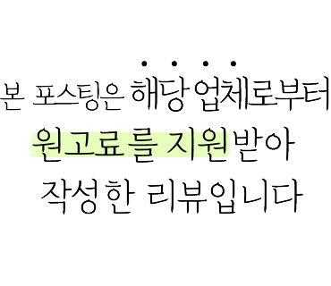 | https://blog.naver.com/zoegj0820/222794613168 | 1
에버랜드 자유이용권, 가는법(5002번), 짐보관 후기 |  |  | https://blog.naver.com/ryj1215/222811495968 | 0
에버랜드 스프링온스푼, 야외 먹거리 다양해요! (5/29 마지막) |  |  | https://blog.naver.com/serim0228/222750510506 | 0
1752일 & 732일(에버랜드) |  |  | https://blog.naver.com/blueheart175/222715943713 | 0
에버랜드 밤밤맨 밤밤클럽 아이와 즐기기 |  |  | https://blog.naver.com/moonsasang/222816772577 | 0
용인 볼거리 놀거리 에버랜드 튤립축제 |  |  | https://blog.naver.com/ydl1/222692892098 | 0
용인 에버랜드 자유이용권 할인 및 볼거리,즐길거리 |  |  | https://blog.naver.com/happyrain012/222723425631 | 0
열살이랑 에버랜드 |  |  | https://blog.naver.com/rainsroad/222816197528 | 0
에버랜드 불꽃놀이 |  |  | https://blog.naver.com/jien80/222811437327 | 0
에버랜드 튤립축제 자유이용권 할인 정보, 용인여행 가볼만한곳 |  |  | https://blog.naver.com/lsh5755/222704927701 | 1
에버랜드 불꽃놀이 시간 체크 평일에 각 잡고 즐기기! BTS 오버... |  |  | https://blog.naver.com/rlatkdrn2291/222812701090 | 0
에버랜드 튤립가든 용인 갈만한곳 놀거리 볼거리 봄축제 |  |  | https://blog.naver.com/minhae9191/222688033153 | 1
7월 에버랜드 주말 나들이, 밤밤맨 슈팅워터펀, 일요일 오픈런 |  |  | https://blog.naver.com/jong3315/222816051596 | 0
에버랜드 키즈 동물사랑단 3회차 수업 |  |  | https://blog.naver.com/hhsh13/222814148809 | 0
[야놀자라이브] #캐리비안베이특가 #에버랜드무료 |  |  | https://blog.naver.com/yanolog/222796441479 | 0
용인 에버랜드 맛집 돈까스잔치 전참시 이영자 맛집 |  |  | https://blog.naver.com/seohyun_9088/222665255155 | 0
에버랜드 종일권/입장권 할인 + 츄러스무료쿠폰 |  |  | https://blog.naver.com/lovebirds112/222644067919 | 0
에버랜드 자유이용권 할인, 튤립축제 + 사파리 + 용인 가볼만한곳 |  |  | https://blog.naver.com/foresten/222680754753 | 0
에버랜드 근처 맛집 돼지갈비 봄날쌈밥 |  |  | https://blog.naver.com/ann7686/222805568344 | 0
에버랜드 스마트줄서기 방법 알고 어트랙션 정복 |  |  | https://blog.naver.com/smoodias/222805803265 | 0
용인 에버랜드 튤립축제 기간 자유이용권 할인 가격 및 주차 |  |  | https://blog.naver.com/hloveh01/222689713073 | 0
경기도 가볼만한곳 에버랜드 자유이용권 할인 여름 워터펀 즐기기 |  |  | https://blog.naver.com/jamjma98/222785180294 | 1
에버랜드 홈브리지 캐빈호스텔 신관 이용기 |  |  | https://blog.naver.com/dkfk80/222813136637 | 0
에버랜드는 사랑~ 가도 가도 또 가고 싶고, 사도 사도 또 사고... |  |  | https://blog.naver.com/lovelyssonga/222748832177 | 0
22 July 0710 :: 케리비안베이 + 에버랜드 |  |  | https://blog.naver.com/yyylim/222817034644 | 0
강남역에서 에버랜드 가는법~~ 버스 5002번을 타요 |  |  | https://blog.naver.com/phg221/222806543054 | 0
캐리비안베이 평일 오후권 아기랑 + 에버랜드 BTS불꽃놀이 |  |  | https://blog.naver.com/balkia/222815387646 | 0
[4살 아기와 나] 2022 에버랜드 장미축제 / 연간권 결제 및... |  |  | https://blog.naver.com/jjongjjong2/222753852074 | 0
에버랜드 소울리스좌도 착용하는 숨쉬기편한 마스크 버즈핏 |  | 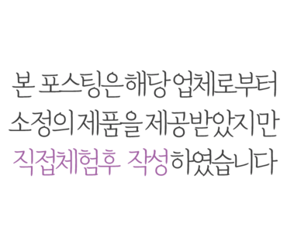 | https://blog.naver.com/ny486444/222799628543 | 1
아이가 너무 좋아하는 에버랜드 두 돌 아이도 잘 놀아요 |  |  | https://blog.naver.com/rothd/222810170507 | 0
용인 에버랜드 주변 맛집 더숨포레스트호텔 태국음식 타이씨암... |  |  | https://blog.naver.com/hssj2615/222810711025 | 0
에버랜드 문라이트 퍼레이드 보러 ~ 에버랜드 할인 |  |  | https://blog.naver.com/ehdrka2002/222809124869 | 1
에버랜드에서 잡아온 손선풍기 |  |  | https://blog.naver.com/sanyangg02/222809413338 | 0
에버랜드 겨울 담요 아기블랭킷으로 덮어줘요 |  |  | https://blog.naver.com/honey126/222632339724 | 1
에버랜드 사파리 와일드 트럭 |  |  | https://blog.naver.com/kyu2733/222807263684 | 0
Day 22. 에버랜드 나들이 :) |  |  | https://blog.naver.com/talove0831/222628946143 | 0
에버랜드(2022.07.09) |  |  | https://blog.naver.com/serim0228/222813563327 | 0
[D+991/32개월 18일] 에버랜드 다녀와도 어린이집은 가야쥬! |  |  | https://blog.naver.com/lovelyssonga/222748949612 | 0
22년 여름 에버랜드 - 써머워터 펀과 동물들 |  |  | https://blog.naver.com/dkfk80/222813184437 | 0
에버랜드 2022 썸머 슈팅워터펀 (feat.밤밤맨) |  |  | https://blog.naver.com/replica615/222809519416 | 0
에버랜드 앱 이용권 등록 에버랜드 스타벅스 이것저것 |  |  | https://blog.naver.com/ehdrka2002/222815832782 | 1
용인 에버랜드 & 캐리비안 베이 인근 소울 충만 찐 맛집!... |  |  | https://blog.naver.com/shf7651/222811100558 | 1
에버랜드에서 너프 수퍼소커랑 시원하게 놀쟈! |  |  | https://blog.naver.com/hasbrokorea/222807390008 | 1
핑크 베이지 마스크 에버랜드 소울리스좌도 착용한 버즈핏 |  |  | https://blog.naver.com/leejungwa/222812660719 | 1
에버랜드 불꽃놀이 명당에서 BTS 불꽃놀이 즐겨요 (명당, 시간... |  |  | https://blog.naver.com/dalgam89/222721169849 | 0
[4살 아기와 나] 에버랜드 연간권으로 오후의 에버랜드 활용하기!! |  |  | https://blog.naver.com/jjongjjong2/222762267929 | 0
[에버랜드 어린이날 럭키박스] 22년도 에버랜드 럭키박스 개봉기 |  |  | https://blog.naver.com/jjongjjong2/222707250557 | 0
에버랜드 판다 러바오 생일파티 초대받다!!! (아기판다 푸바오... |  |  | https://blog.naver.com/wkdwldms34/222813930481 | 0
에버랜드 소울리스좌 핑크 베이지 마스크 |  |  | https://blog.naver.com/mufox0425/222793598523 | 0
에버랜드 야간 나들이와 워터플레이 |  |  | https://blog.naver.com/lipper822/222813183709 | 0
[D] 연차쓰고 에버랜드 가기 미션 클리어 |  |  | https://blog.naver.com/khkcity/222817437576 | 0
에버랜드 두돌 지난 아기랑 자유이용권으로 다녀온 후기 |  |  | https://blog.naver.com/yunmisense/222801165241 | 0
에버랜드 판다월드 5월의 판다~푸바오, 아이바오, 러바오! |  |  | https://blog.naver.com/bluelek07/222803569581 | 0
[용인] 에버랜드 아이와 (베이비권) |  |  | https://blog.naver.com/i2514/222795904748 | 0
26살 5월(단양여행,에버랜드 등등) |  |  | https://blog.naver.com/wkdgpdud9720/222803394802 | 1
[용인 에버랜드] 평일 오후권으로 퍼레이드와 BTS 불꽃놀이... |  |  | https://blog.naver.com/jimi8785/222805020718 | 0
봄꽃축제, 아침고요수목원 봄 나들이 Festival, 에버랜드 튤립축제 |  |  | https://blog.naver.com/korea_diary/222699402937 | 0
에버랜드 앞 교복대여 교복몰 용인점 :: 돌아가고 싶다 고딩으로... |  |  | https://blog.naver.com/barnyr/222803980271 | 0
에버랜드 눈썰매장 스노우버스터 추천 이용팁 |  |  | https://blog.naver.com/wlsgml850/222634927014 | 1
가족나들이 에버랜드 아기랑 & 임산부 꿀팁 (사파리 스마트... |  |  | https://blog.naver.com/for_sm/222703037041 | 0
에버랜드 스파클링썸머 슈팅워터펀 밤밤클럽 꿀팁,동선 |  |  | https://blog.naver.com/27dew/222802726717 | 1
에버랜드 튤립가든 인생샷명소 너무 예쁘다 |  |  | https://blog.naver.com/sanaella/222680023394 | 1
[용인카페] 로봇이 내려주는 커피를 마실 수 있는 에버랜드카페... |  |  | https://blog.naver.com/corudtjs1992/222810582839 | 1
7월 무더위속 에버랜드 & 식물사랑단키즈 무지개정원 |  |  | https://blog.naver.com/artknitting/222801547753 | 0
에버랜드 퍼레이드 7월 밤밤맨 물놀이 추천 |  | 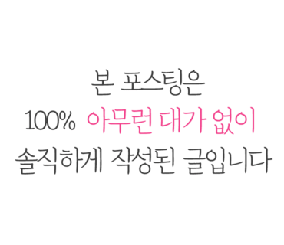 | https://blog.naver.com/ssonda2002/222802792120 | 0
에버랜드 엄마 썬캡, 비앙카는 왜 샀어? |  |  | https://blog.naver.com/rin04/222792805446 | 0
주간일기/ 여름 날씨 에버랜드는 힘들다 |  |  | https://blog.naver.com/hahahohoshe/222797728599 | 0
에버랜드 비오는날 다녀온 눈치게임 후기 |  |  | https://blog.naver.com/qqq86/222798566243 | 0
비오는날 엄마혼자 아들둘과 에버랜드가기 |  |  | https://blog.naver.com/iludy/222796387315 | 0
2022년 비스포크 팬파티 쏠쏠했던 후기(feat. 에버랜드) |  |  | https://blog.naver.com/sophi369/222801608857 | 0
과거를 소환하고 현재를 포장하고, 미래를 기약하는 에버랜드... |  |  | https://blog.naver.com/sonomama67/222805048142 | 0
에버랜드 하늘정원길, 튤립축제는 넘 이뻐요! |  |  | https://blog.naver.com/serim0228/222687509243 | 0
에버랜드 눈썰매장 스노우버스터 준비물 스마트줄서기 팁 |  |  | https://blog.naver.com/itski486/222613039570 | 0
에버랜드 먹거리 카페정글캠프 시원한 실내 맥주 |  |  | https://blog.naver.com/sensenlebo/222796063285 | 0
에버랜드 동물원 로스트밸리 사파리 자리 스마트줄서기 팁 |  |  | https://blog.naver.com/yang7678/222749277352 | 0
용인 카페, 에버랜드 근처 카페 산뷰 전망 [카페톤] |  |  | https://blog.naver.com/springlll8/222709938652 | 0
[에버랜드] 에버랜드 썸머 물축제 |  |  | https://blog.naver.com/vajura99/222799524160 | 0
에버랜드 자유이용권 할인받고 워터펀 즐겨요! |  |  | https://blog.naver.com/luvxox/222792809586 | 1
:: 7월 무더위 에버랜드 |  |  | https://blog.naver.com/stella_jjin/222807160389 | 0
에버랜드 유람기 |  |  | https://blog.naver.com/goreri79/222757209550 | 0

에버랜드 주니어 식물사랑단 수료했어요 ^^(2021-22년 활동... |  |  | https://blog.naver.com/serim0228/222717845283 | 0
에버랜드 오후권, 금요일 에버랜드 즐기기 |  |  | https://blog.naver.com/tlsthfk67/222791193410 | 0
에버랜드 사파리월드 ,로스트밸리 스마트예약 성공하기 꿀팁! |  |  | https://blog.naver.com/sde48/222697971732 | 0
엄마와 환장의 나라 에버랜드 (ft.하지) |  |  | https://blog.naver.com/aldud051/222794352765 | 0
핑크 베이지 마스크 에버랜드 소울리스좌 버즈핏 |  |  | https://blog.naver.com/joomanda/222801391515 | 1
에버랜드 저녁 퍼레이드 문라이트 시간과 명당 자리 +불꽃축제! |  |  | https://blog.naver.com/rnjs3017/222785784366 | 0
에버랜드 물놀이 워터플레이야드 아이와가볼만한곳추천 |  | 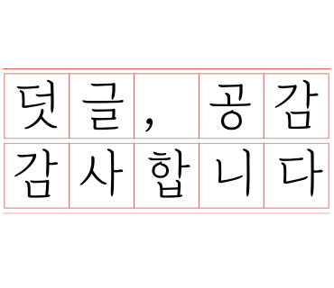 | https://blog.naver.com/janenstory/222815719921 | 0
[다시서울여행]4. 에버랜드 생생체험교실 |  |  | https://blog.naver.com/minasumaria/222792726557 | 0
D+710~710/에버랜드 나들이, 공원 피크닉 |  |  | https://blog.naver.com/cho_ee91/222757599923 | 0
에버랜드 아이랑 꿀팁! 준비물 자유이용권 할인 주차... |  |  | https://blog.naver.com/jesh0110/222701283793 | 0
#20190731 에버랜드_시원한 여름 보내기 |  |  | https://blog.naver.com/amieun/222790547972 | 0

BTSX에버랜드 멀티미디어쇼 오버 더 유니버스/ 에버랜드... |  |  | https://blog.naver.com/pinkjh35/222787243793
에버랜드 썸머워터 펀 신나게 밤밤맨 슈팅워터펀 워터밤... |  |  | https://blog.naver.com/chummilmil99/222802785185 | 1
에버랜드·캐리비안 베이, 3색 여름 바캉스 |  |  | https://witheverland.tistory.com/4116 | 0
에버랜드 캐리비안베이 가는법 무료셔틀버스 타기 |  |  | https://blog.naver.com/prettyye02/222791186497 | 0
에버랜드 사파리 판다월드, 아이와 가볼만한곳 추천 |  |  | https://blog.naver.com/enshu1209/222793415750 | 1
에버랜드 연간이용권 구입~! (350 스탠다드) |  |  | https://blog.naver.com/sanyangg02/222790622847 | 0
[117M, 66M] 휘브로 에버랜드 장미축제 방문기:) |  |  | https://blog.naver.com/zzolmyeon/222791007751 | 0
[끄적끄적] 스타벅스 에버랜드 머그컵 소소후기 |  |  | https://blog.naver.com/lse7927/222786197956 | 0
에버랜드 자유이용권 할인 꿀팁 및 셔틀, 놀이기구 후기 |  |  | https://blog.naver.com/apexism/222801781551 | 1
서울 여행후기 52편 - 아이와 가볼만한 곳 : 용인 에버랜드... |  |  | https://blog.naver.com/houself/222714842911 | 1

